设计正文
1.功能简述

 | 1.1 系统定位

 |  | 日常免费投放，拉DAU。阶段奖励循环投放。
 |  | 产出速率与玩家通关的最高关卡数无关，付费对该模块无影响。

 | 1.2 功能入口

 |  | 任务中心：主界面居中偏下右方功能按钮。 |  | 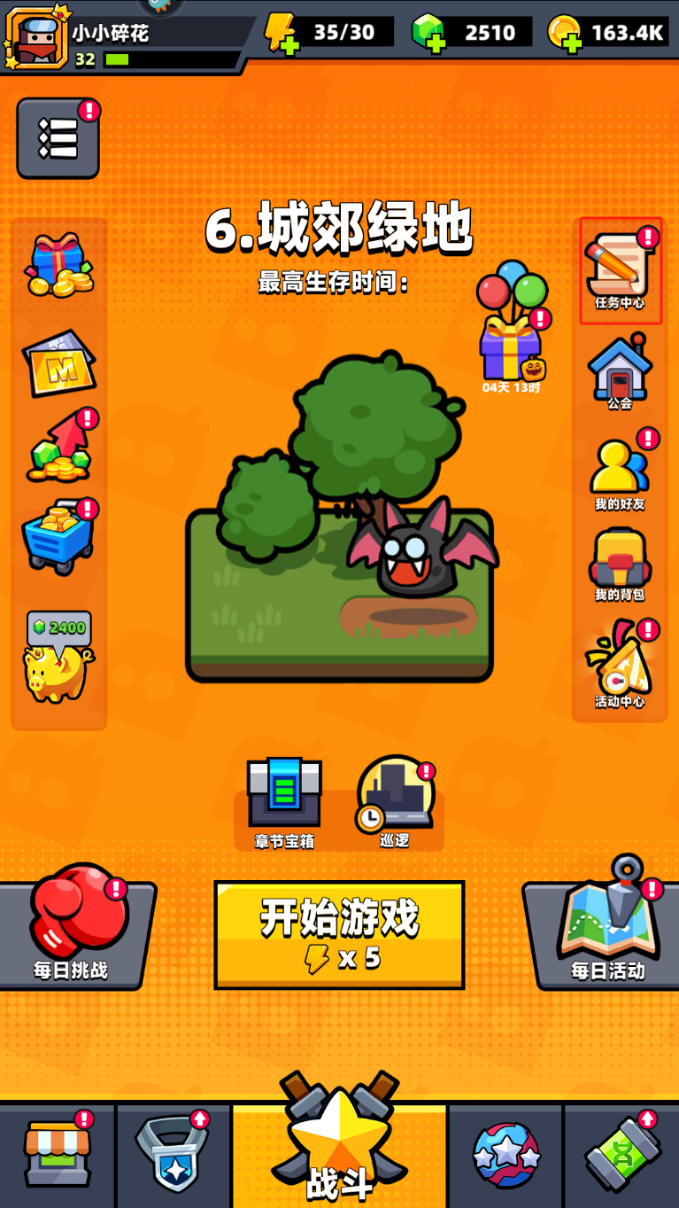

 |  | 签到系统功能id为3601

 |  | tag_func表中标记了该功能 所属页签、位置类型、排序、名称、图标。

 |  | 满足以下任意条件时，主界面该功能按钮右上角存在红点标识。
 |  | 1 | 今日签到奖励未领取。
 |  | 2 | 累计签到宝箱未领取。

 |  | 界面表现见UE案。v3入口先放在v1阶段主界面任务中心按钮处。

2.签到实现逻辑

 |  | 需要实现的功能： |  | 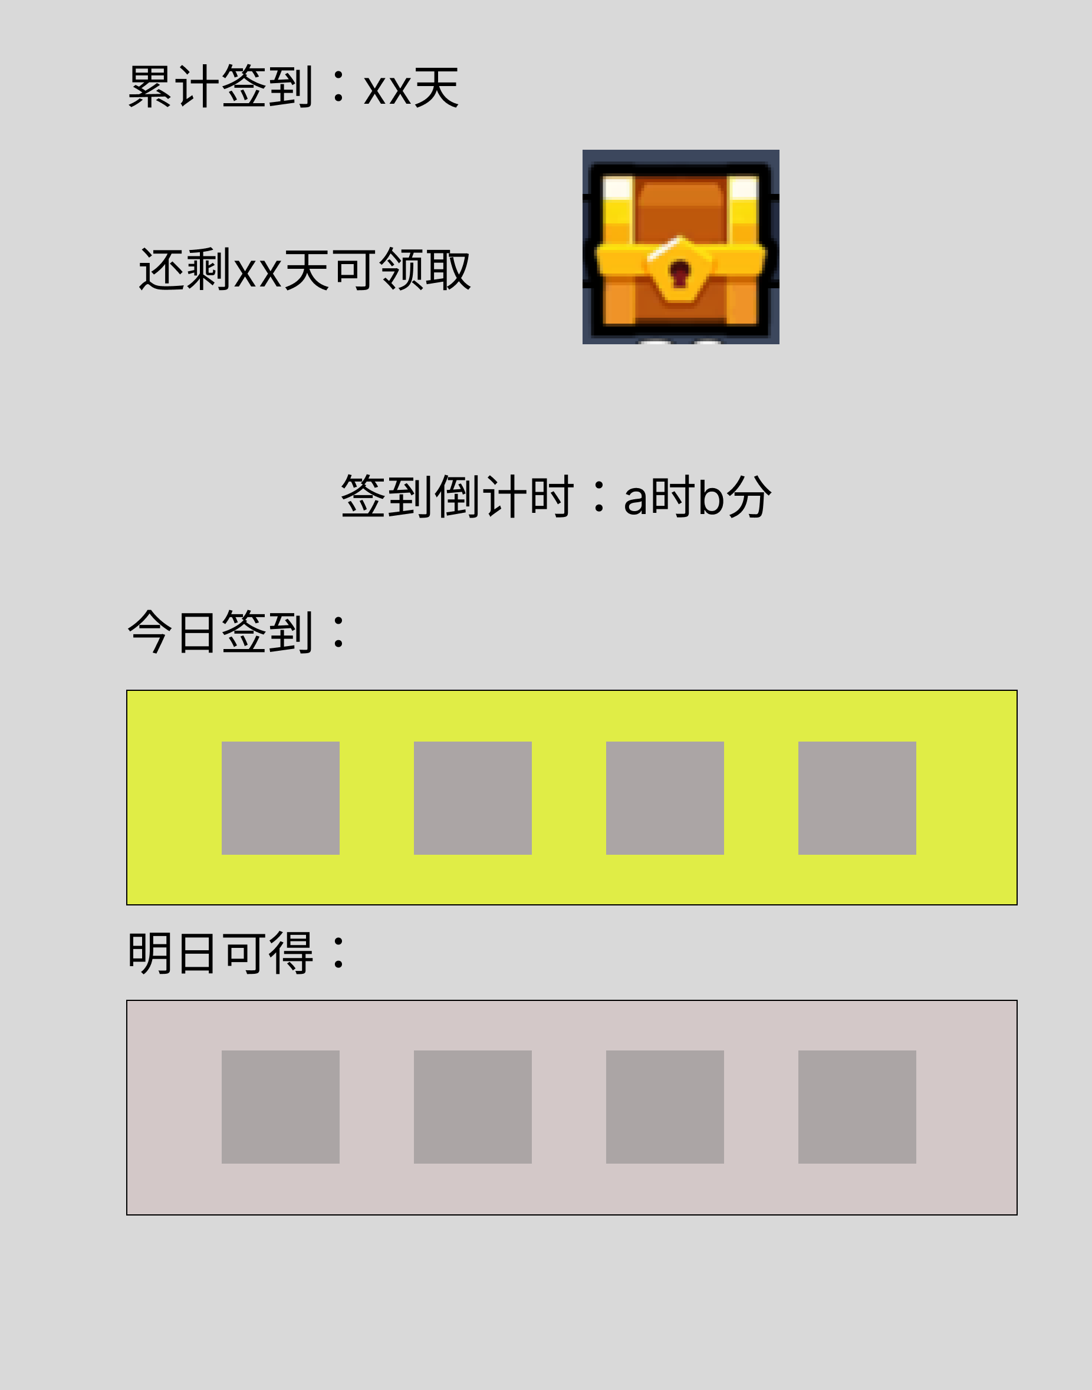
 |  | 1 | 每日签到功能
 |  | 2 | 累计签到功能
 |  | 3 | 签到倒计时
 |  | 4 | 每日首次登录账号后弹出 签到界面，若未领取而关闭界面，将自动领取当日签到奖励。
 |  | 5 | 当累计签到宝箱未领取时，每日签到及任务中心均存在红点提示。

 |  | 每日签到部分仅显示今日签到(可领取)及明日签到(预览)的奖励。
 |  | 累计签到显示签到天数及阶段宝箱(UE设计)

 |  | 每日签到部分可获得的道具数最多存在4种，全服务器每日签到奖励一致。
 |  | 累计签到部分可获得的道具数量最多存在2种

 |  | 签到倒计时显示 a时b分，不显示秒。

 | 特殊 | 若第1天23点59分在签到界面，第2天0点时，前一天的签到奖励未领取，
 |  | 则此时点击领取奖励，弹出提示“奖励已过期。”
 |  | 奖励已过期 = text_reward_expire
 |  | 每次打开签到界面显示最新的签到情况及奖励，界面不实时刷新。
 |  | 若第1天23点59分在签到界面，完成了每日签到，完成后满足累计签到宝箱奖励而未领取，则到0点时，
 |  | 通过邮件发送累计签到宝箱奖励，奖励状态变更为已领取。 |  | 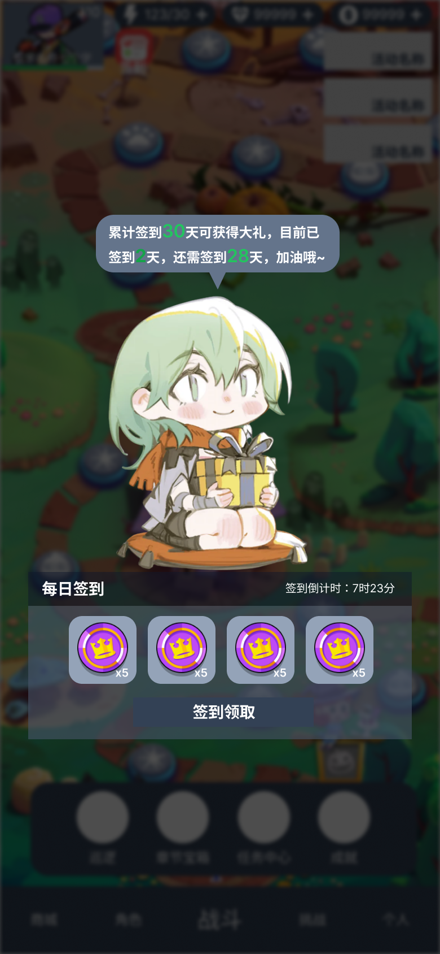
 |  | 邮件id为20004，附件需要根据对应累计签到奖励id进行发放。

 |  | 累计签到不可领取时：
 |  | 使用文本和不可领取动画资源，动画资源名 pic_sign_acc_no
 |  | 已累计签到{0}天，还需签到{1}天可获得奖励，加油哦~ = sign_acc_no_text

 |  | 累计签到可领取时：
 |  | 使用文本和 可领取动画资源，动画资源名 pic_sign_acc_yes
 |  | 已累计签到{0}天，快打开这份大奖 = sign_acc_yes_text

 |  | 签到倒计时: = sign_countdown_text
 |  | 签到领取 = sign_state_gain
 |  | 下次签到可获得以上奖励，记得来哦~ = sign_daily_next_text

